TAS-TOS-OSI
Numune Adı | TAS(mmol/L) | TOS (µmol/L) | OSI
Kontrol-1 | 0.28 | 2.95 | 1.054 | Bu çalışmada "Relassay" marka kitler kullanılmıştır.
Kontrol-2 | 0.3 | 1.64 | 0.547 | Kullanılan cihaz: Mindray marka BS400 model tam otomatik biyokimya cihazı
Kontrol-3 | 0.53 | 3.44 | 0.649 | TAS: Total Antioxidant Status
Kontrol-4 | 0.49 | 3.97 | 0.810 | TOS: Total Oxidant Status
Kontrol-5 | 0.11 | 3.13 | 2.845 | OSI: Oxidative Stress Index
Kontrol-6 | 0.54 | 5.59 | 1.035
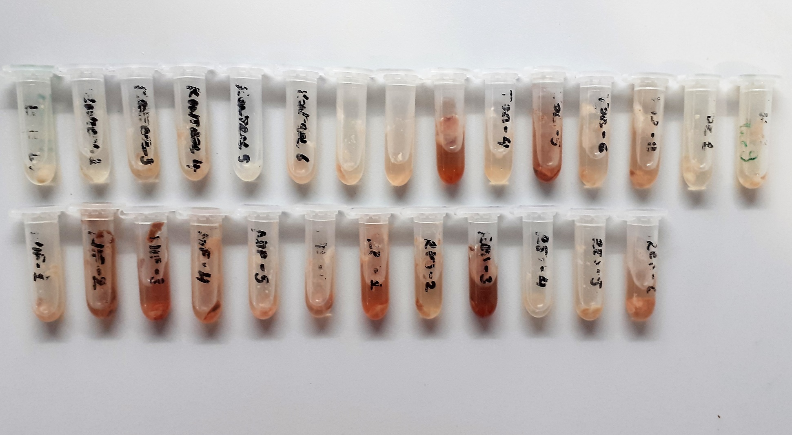
Tor-1 | 0.44 | 3.52 | 0.800
Tor-2 | 0.72 | 8.85 | 1.229
Tor-3 | 0.38 | 12.12 | 3.189
Tor-4 | 0.39 | 4.06 | 1.041
Tor-5 | 0.54 | 15.64 | 2.896
Tor-6 | 0.19 | 2.31 | 1.216
Tor-7 | 0.48 | 6.69 | 1.394
Tor-8 | 0.35 | 2.7 | 0.771
Tor-9 | 0.45 | 2.44 | 0.542
Nif-1 | 0.79 | 5.42 | 0.686
Nif-2 | 0.54 | 14.77 | 2.735
Nif-3 | 0.42 | 8.65 | 2.060
Nif-4 | 0.68 | 10.12 | 1.488
Nif-5 | 0.48 | 5.23 | 1.090
Nif-6 | 0.58 | 9.95 | 1.716
Res-1 | 0.54 | 17.81 | 3.298
Res-2 | 0.21 | 3.21 | 1.529
Res-3 | 0.51 | 15.41 | 3.022
Res-4 | 0.39 | 2.8 | 0.718
Res-5 | 0.45 | 2.66 | 0.591
Res-6 | 0.62 | 9.75 | 1.573

